价格策略模拟
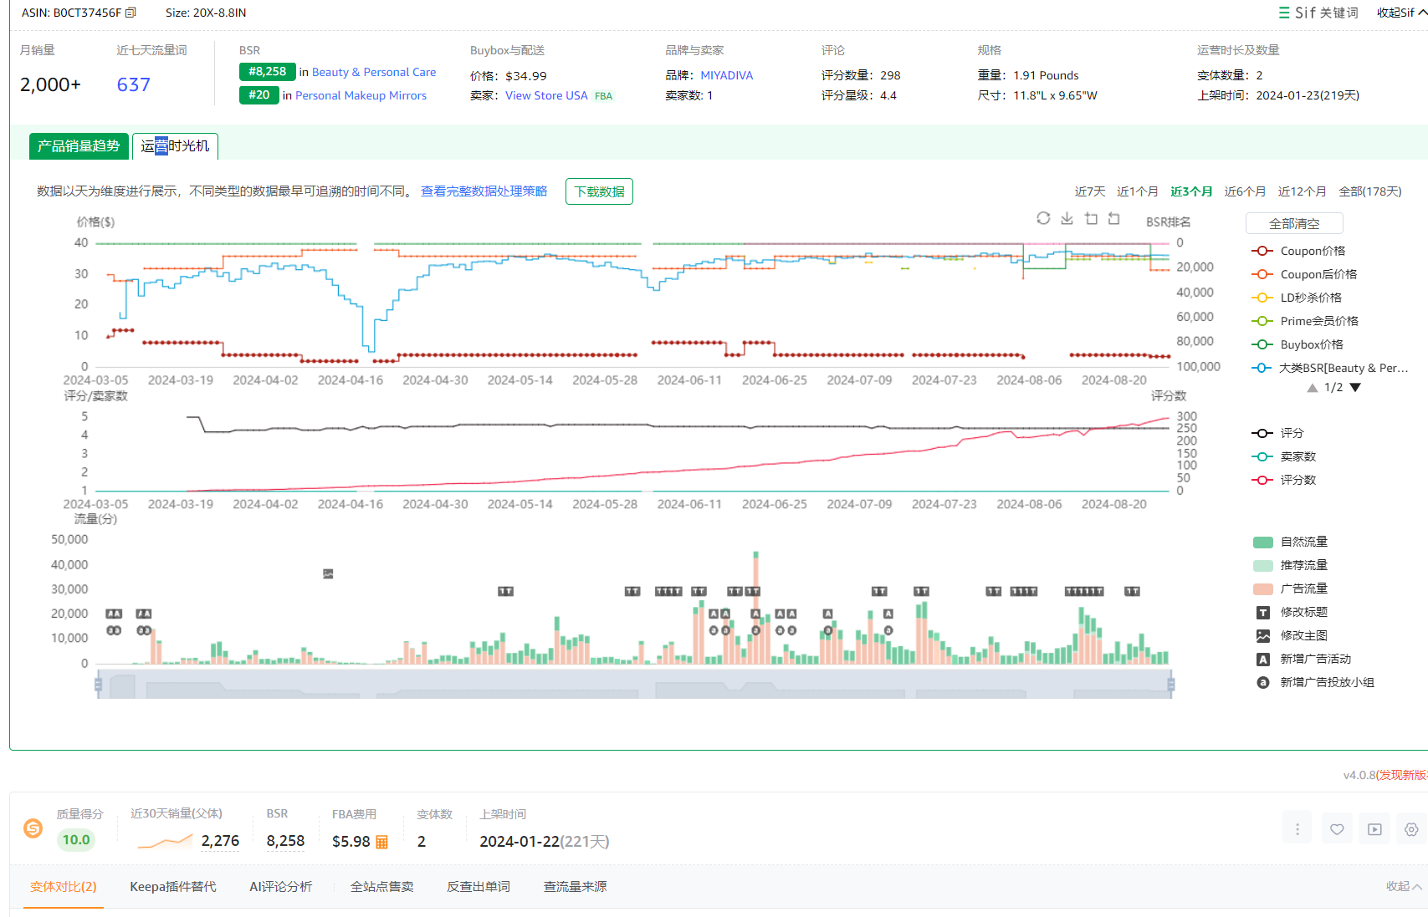
 | 价格策略模拟
阶段 | 定价 | coupon/ 秒杀 | code | 折后价 | FBA 配送费 | 亚马逊 佣金 | 账号 回款 | 仓储费+入库配置费 | coupon 费用 | 产品 成本 | 物流费 | 退货成本(公式后面加的是单套产品的移除费） | 退货率 | 每单平摊 退货成本 | 每单 毛利 | 毛利率 | 订单 数量 | 阶段 订单 亏损 | 阶段 订单 总盈亏
备注 | 选择性调整 | 选择性调整 | / | 公式 | 3.参考机构或者在亚马逊后台查询 | 公式 | 公式 | 公式 | 未计算 | 1.先填写采购价 | 2.根据材积重推算头程运费 | 4.[ 退货损失成本 = {(产品采购价 + 头程运费)}/{汇率} + 亚马逊配送费 + 佣金的20% + 移除/弃置费用 ] | 5.亚马逊后台- 商机探测器 按关键词或 ASIN 搜索看细分类退货率 | 6.按退货率计算退货成本，然后平摊到没有退货的95%产品里 | 公式 | 公式 |  | 公式 | 公式 | 备注：广告费用未计算
第一阶段 | 17.99 | 20% | 0% | 14.39 | 6.00 | 2.16 | 6.23 | 0.22 | 0.60 | 3.70 | 1.40 | 12.40 | 2.00% | 0.25 | 0.06 | 0.33% | 1 | 0.06 | 0.06
第二阶段 | 17.99 | 15% | 0% | 15.29 | 6.00 | 2.29 | 7.00 | 0.22 | 0.60 | 3.70 | 1.40 | 12.43 | 2.00% | 0.25 | 0.82 | 4.58% | 1 | 0.82 | 0.82
第三阶段 | 17.99 | 10% | 0% | 16.19 | 6.00 | 2.43 | 7.76 | 0.22 | 0.60 | 3.70 | 1.40 | 12.46 | 2.00% | 0.25 | 1.59 | 8.83% | 1 | 1.59 | 1.59
第四阶段 | 17.99 | 5% | 0% | 17.09 | 6.00 | 2.56 | 8.53 | 0.22 | 0.60 | 3.70 | 1.40 | 12.48 | 2.00% | 0.25 | 2.35 | 13.07% | 1 | 2.35 | 2.35
第五阶段 | 17.99 | 5% | 0% | 17.09 | 6.00 | 2.56 | 8.53 | 0.22 | 0.60 | 3.70 | 1.40 | 12.48 | 2.00% | 0.25 | 2.35 | 13.07% | 1 | 2.35 | 2.35
第六阶段 | 17.99 | 0% | 0% | 17.99 | 6.00 | 2.70 | 9.29 | 0.22 | 0.00 | 3.70 | 1.40 | 12.51 | 2.00% | 0.26 | 3.72 | 20.66% | 1 | 3.72 | 3.72

竞品日常价格 | 34.99 | 10% | 0% | 31.49 | 6.00 | 4.72 | 20.77 | 0.22 | 0.00 | 8.50 | 1.30 | 17.61 | 5.00% | 0.93 | 9.82 | 28.07% | 1 | 9.82 | 9.82
竞品日常价格 | 32.99 | 0% | 0% | 32.99 | 6.00 | 4.95 | 22.04 | 0.22 | 0.00 | 8.50 | 1.30 | 17.66 | 5.00% | 0.93 | 11.09 | 33.62% | 1 | 11.09 | 11.09
竞品小类目 | https://www.amazon.com/Best-Sellers-Beauty-Personal-Care-Personal-Makeup-Mirrors/zgbs/beauty/3785121/ref=zg_bs_nav_beauty_3_17738944011
前100名找竞品 | https://www.amazon.com/20X-Magnifying-Adjustable-Brightness-Detachable/dp/B0CT37456F/ref=zg_bs_g_3785121_d_sccl_20/137-8764674-4814218?psc=1
前100名找竞品 | https://www.amazon.com/20x-Magnifying-Rechargeable-Adjustable-Brightness/dp/B0D3HNWKWF/ref=zg_bs_g_3785121_d_sccl_39/137-8764674-4814218?psc=1
 | 找到自己对标的竞品，为 新品做准备
 |  |  |  |  |  |  |  |  |  | 820g
产品成本：1688询价60左右
物流费用：以海运为主，因此1.37美金运费足够

仓储费+配置费的路径 |  | 后台目录-数据报告-库存与销售报告-月度仓储费 和 后台-帮助—查询-2024 年亚马逊物流入库配置服务费
产品移除费的路径 |  | 后台目录-数据报告-库存与销售报告-移除订单详情
退货率的路径 |  | 后台-商机探测器-查询框输入"makeup mirror with lights"
亚马逊退货成本主要包括以下几个方面： 1.亚马逊配送费：当产品被退回时，亚马逊会收取一次性的配送费用。 2.退款管理费：亚马逊在处理退货订单时，会扣除20%的佣金。无论买家是部分退款还是全部退款，这20%的佣金都称为退款管理费。 3.退货服务费：如果产品不可再售，需要支付额外的移除或弃置订单费用。 4.产品成本和头程运费：如果产品不可再售，除了上述费用外，还需要考虑产品的采购成本和头程运费。 具体计算方式如下： 1.可再次销售的情况：[ 退货损失成本 = 亚马逊配送费 + 佣金的20% ] 2.不可再次销售的情况：[ 退货损失成本 = {(产品采购价 + 头程运费)}/{汇率} + 亚马逊配送费 + 佣金的20% + 移除/弃置费用 ] |  | [ 退货损失成本 = {(产品采购价 + 头程运费)}/{汇率} + 亚马逊配送费 + 佣金的20% + 移除/弃置费用 ]

美妆镜类目推广方法：
第一种：新品上架直接广告拉满
第二种：新品前期配合测款，提升自然排名，再开广告 |  |  |  |  | 免评单为主，按照测评节奏递增
第三种：新品前期配合站外，提升自然排名，再开广告 |  |  |  |  | 站外需要大折扣：50%code+（20%-30%coupon）
第四种：测评+广告+大coupon |  |  |  |  | 10个左右高质量买家账户测评评论+100个以上的VINE
第五种：站外+广告
第六种：测评+站外+广告

阶段总盈亏
一味君社群
一味君社群
一味君社群
阶段盈亏模拟数据
阶段 | 周期 | 定价 | cou pon | code | 折后价 | 站内 自然单 | 站内 广告单 | 阶段 销售 订单 | 时间 /天 | CPA | 阶段 广告费 | 毛利 盈亏 | 阶段盈亏 /美金 | 评论 数量 | 阶段 日均 订单 | 阶段 日均 广告单 | 自然单占比 | 阶段 日均 自然单 | 日均 广告费 | 每周 销售额 | Tacos | 小类目 排名 | 大类目 排名 | 备注 | 评论费/（开5个站点VINE，预计来100条评论）,视觉化费用 | 前期亏损/美金 | 总亏损（人民币） | 小类目 排名 | 对应 月销量 | 对应 日销量
 |  | 与价格模拟表一样 | 与价格模拟表一样 | 与价格模拟表一样 |  | 第6步 公式算出自然周出单 | 第5步 公式算出广告周出单 | 第4步，周销量等推测日销*7天，毛利模拟表缺的S3一栏就补齐了 |  | 第8步 需先做CPC模拟表 | 第9步 公式得出 | 第7步 公式 数据来源于《毛利模拟盈亏》S3 | 第10步，计算当周盈亏 |  |  | 第2步，根据订单占比推算广告订单；参考广告为主的竞品广告占比参考 |  | 第3步，日销订单扣减广告单算出自然单 |  |  |  |  |  |  |  | 前期亏损+VINE |  | 第1步，根据目标销量倒推排名 | 根据推排名节奏推销量 | 分解到日销量
第一阶段 | 第1周 | 17.99 | 20% | 0% | 14.39 | 1 | 12.6 | 14 | 7 | 15.79 | -198.95 | 9.24 | -189.71 | 10 | 2.00 | 2 | 0.10 | 0 | -28.4 | 251.9 | 78.99% | 0 |  |  |  | -10597.95 | -74185.619805 |  | 60 | 2
 | 第2周 | 17.99 | 20% | 0% | 14.39 | 2 | 18.9 | 21 | 7 | 15.26 | -288.47 | 13.86 | -274.61 |  | 3 | 3 | 0.10 | 0 | -41.2 | 377.8 | 76.36% | 0 |  |  | 到货开售，开始销售时间填写到货时间 |  |  |  | 90 | 3
 | 第3周 | 17.99 | 20% | 0% | 14.39 | 7 | 28 | 35 | 7 | 14.74 | -412.63 | 23.10 | -389.53 |  | 5 | 4 | 0.20 | 1 | -58.9 | 629.7 | 65.53% | 0 |  |  | 5个站点vine 送150个，成本$9+物流费$1.37+配送费$6美金一个 |  |  |  | 150 | 5
 | 第4周 | 17.99 | 20% | 0% | 14.39 | 10 | 39.2 | 49 | 7 | 14.21 | -557.05 | 32.35 | -524.71 |  | 7 | 6 | 0.20 | 1 | -79.6 | 881.5 | 63.19% | 0 |  |  | vine成本200美金30个，5条vine就是1000美金 |  |  |  | 210 | 7
第二阶段 | 第5周 | 17.99 | 15% | 0% | 15.29 | 13 | 50.4 | 63 | 7 | 13.50 | -680.40 | 89.72 | -590.68 | 100 | 9 | 7 | 0.20 | 2 | -97.2 | 1133.4 | 60.03% | 0 |  |  | 图片和视频拍摄费用预估5000美金以内 |  |  |  | 270 | 9
 | 第6周 | 17.99 | 15% | 0% | 15.29 | 16 | 65.333333333 | 82 | 7 | 13.50 | -882.00 | 116.30 | -765.70 |  | 12 | 9 | 0.20 | 2 | -126.0 | 1469.2 | 60.03% | 0 |  |  | 评论测评费用+买家秀视频1000美金以内 |  |  |  | 350 | 12
 | 第7周 | 17.99 | 15% | 0% | 15.29 | 26 | 78.75 | 105 | 7 | 13.50 | -1063.13 | 149.53 | -913.59 |  | 15 | 11 | 0.25 | 4 | -151.9 | 1889.0 | 56.28% | 0 |  |  | 备注：可以新建子体测评做评论，再合并（测评10个） |  |  |  | 450 | 15
 | 第8周 | 17.99 | 15% | 0% | 15.29 | 33 | 98 | 131 | 7 | 13.50 | -1323.00 | 186.09 | -1136.91 |  | 19 | 14 | 0.25 | 5 | -189.0 | 2350.7 | 56.28% | 0 |  |  |  |  |  |  | 560 | 19
第三阶段 | 第9周 | 17.99 | 10% | 0% | 16.19 | 40 | 120.75 | 161 | 7 | 12.73 | -1536.82 | 352.29 | -1184.53 | 200 | 23 | 17 | 0.25 | 6 | -219.5 | 2896.4 | 53.06% | 0 |  |  |  |  |  |  | 690 | 23
 | 第10周 | 17.99 | 10% | 0% | 16.19 | 73 | 109.2 | 182 | 7 | 12.73 | -1389.82 | 398.24 | -991.57 |  | 26 | 16 | 0.40 | 10 | -198.5 | 3274.2 | 42.45% | 0 |  |  | 1.链接细节 |  |  |  | 780 | 26
 | 第11周 | 17.99 | 10% | 0% | 16.19 | 99 | 99.166666667 | 198 | 7 | 12.73 | -1262.12 | 433.98 | -828.14 |  | 28 | 14 | 0.50 | 14 | -180.3 | 3568.0 | 35.37% | 0 |  |  | 2.产品开售，做关联视频，买家秀视频，最少做10个以上 |  |  |  | 850 | 28
 | 第12周 | 17.99 | 10% | 0% | 16.19 | 105 | 105 | 210 | 7 | 12.27 | -1288.64 | 459.51 | -829.12 |  | 30 | 15 | 0.50 | 15 | -184.1 | 3777.9 | 34.11% | 20 |  |  | 3.单独开售做vine，6个站点做VINE评价 |  |  | 20 | 900 | 30
第四阶段 | 第13周 | 17.99 | 5% | 0% | 17.09 | 105 | 105 | 210 | 7 | 10.83 | -1137.50 | 619.96 | -517.54 | 300 | 30 | 15 | 0.50 | 15 | -162.5 | 3777.9 | 30.11% | 0 |  |  | 4.有评论再启动广告，10条优质图片视频评论 |  |  |  | 900 | 30
 | 第14周 | 17.99 | 5% | 0% | 17.09 | 105 | 105 | 210 | 7 | 10.83 | -1137.50 | 619.96 | -517.54 |  | 30 | 15 | 0.50 | 15 | -162.5 | 3777.9 | 30.11% | 0 |  |  |  |  |  |  | 900 | 30
 | 第15周 | 17.99 | 5% | 0% | 17.09 | 126 | 84 | 210 | 7 | 10.42 | -875.00 | 619.96 | -255.04 |  | 30 | 12 | 0.60 | 18 | -125.0 | 3777.9 | 23.16% | 0 |  |  |  |  |  |  | 900 | 30
 | 第16周 | 17.99 | 5% | 0% | 17.09 | 126 | 84 | 210 | 7 | 10.42 | -875.00 | 619.96 | -255.04 |  | 30 | 12 | 0.60 | 18 | -125.0 | 3777.9 | 23.16% | 0 |  |  |  |  |  |  | 900 | 30
第五阶段 | 第17周 | 17.99 | 5% | 0% | 17.09 | 126 | 84 | 210 | 7 | 9.23 | -775.38 | 619.96 | -155.43 | 400 | 30 | 12 | 0.60 | 18 | -110.8 | 3777.9 | 20.52% | 0 |  |  |  |  |  |  | 900 | 30
 | 第18周 | 17.99 | 5% | 0% | 17.09 | 126 | 84 | 210 | 7 | 9.23 | -775.38 | 619.96 | -155.43 |  | 30 | 12 | 0.60 | 18 | -110.8 | 3777.9 | 20.52% | 0 |  |  |  |  |  |  | 900 | 30
一味君社群
 | 第19周 | 17.99 | 5% | 0% | 17.09 | 126 | 84 | 210 | 7 | 8.85 | -743.08 | 619.96 | -123.12 |  | 30 | 12 | 0.60 | 18 | -106.2 | 3777.9 | 19.67% | 0 |  |  |  |  |  |  | 900 | 30
 | 第20周 | 17.99 | 5% | 0% | 17.09 | 147 | 63 | 210 | 7 | 8.85 | -557.31 | 619.96 | 62.65 |  | 30 | 9 | 0.70 | 21 | -79.6 | 3777.9 | 14.75% | 0 |  |  |  |  |  |  | 900 | 30
第六阶段 | 第21周 | 17.99 | 0% | 0% | 17.99 | 147 | 63 | 210 | 7 | 7.86 | -495.00 | 780.40 | 285.40 | 500 | 30 | 9 | 0.70 | 21 | -70.7 | 3777.9 | 13.10% | 0 |  |  |  |  |  |  | 900 | 30
 | 第22周 | 17.99 | 0% | 0% | 17.99 | 147 | 63 | 210 | 7 | 7.86 | -495.00 | 780.40 | 285.40 |  | 30 | 9 | 0.70 | 21 | -70.7 | 3777.9 | 13.10% | 0 |  |  |  |  |  |  | 900 | 30
 | 第23周 | 17.99 | 0% | 0% | 17.99 | 158 | 52.5 | 210 | 7 | 7.33 | -385.00 | 780.40 | 395.40 |  | 30 | 8 | 0.75 | 23 | -55.0 | 3777.9 | 10.19% | 0 |  |  |  |  |  |  | 900 | 30
 | 第24周 | 17.99 | 0% | 0% | 17.99 | 158 | 52.5 | 210 | 7 | 7.33 | -385.00 | 780.40 | 395.40 |  | 30 | 8 | 0.75 | 23 | -55.0 | 3777.9 | 10.19% | 0 |  |  |  |  |  |  | 900 | 30
 |  |  |  |  |  |  |  |  |  |  |  |  |  |  |  |  | #DIV/0! |  |  |  |  | 卖家精灵的【销量预测】查月销量 |  |  |  |  |  | 卖家精灵的【销量预测】查月销量
阶段盈亏真实数据 |  |  |  |  |  |  |  |  |  |  |  |  |  |  |  |  | #DIV/0!
第一阶段 | 第1周 |  |  |  |  |  |  |  |  |  |  |  |  |  |  |  | #DIV/0! |  |  |  |  | 0
一味君社群
一味君社群
一味君社群
 | 第2周 |  |  |  |  |  |  |  |  |  |  |  |  |  |  |  | #DIV/0! |  |  |  |  | 0
 | 第3周 |  |  |  |  |  |  |  |  |  |  |  |  |  |  |  | #DIV/0! |  |  |  |  | 0
 | 第4周 |  |  |  |  |  |  |  |  |  |  |  |  |  |  |  | #DIV/0! |  |  |  |  | 0
第二阶段 | 第5周 |  |  |  |  |  |  |  |  |  |  |  |  |  |  |  | #DIV/0! |  |  |  |  | 0
 | 第6周 |  |  |  |  |  |  |  |  |  |  |  |  |  |  |  | #DIV/0! |  |  |  |  | 0
 | 第7周 |  |  |  |  |  |  |  |  |  |  |  |  |  |  |  | #DIV/0! |  |  |  |  | 0
 | 第8周 |  |  |  |  |  |  |  |  |  |  |  |  |  |  |  | #DIV/0! |  |  |  |  | 0
第三阶段 | 第9周 |  |  |  |  |  |  |  |  |  |  |  |  |  |  |  | #DIV/0! |  |  |  |  | 0
 | 第10周 |  |  |  |  |  |  |  |  |  |  |  |  |  |  |  | #DIV/0! |  |  |  |  | 0
 | 第11周 |  |  |  |  |  |  |  |  |  |  |  |  |  |  |  | #DIV/0! |  |  |  |  | 0
 | 第12周 |  |  |  |  |  |  |  |  |  |  |  |  |  |  |  | #DIV/0! |  |  |  |  | 0
第四阶段 | 第13周 |  |  |  |  |  |  |  |  |  |  |  |  |  |  |  | #DIV/0! |  |  |  |  | 0
 | 第14周 |  |  |  |  |  |  |  |  |  |  |  |  |  |  |  | #DIV/0! |  |  |  |  | 0
 | 第15周 |  |  |  |  |  |  |  |  |  |  |  |  |  |  |  | #DIV/0! |  |  |  |  | 0
 | 第16周 |  |  |  |  |  |  |  |  |  |  |  |  |  |  |  | #DIV/0! |  |  |  |  | 0
第五阶段 | 第17周 |  |  |  |  |  |  |  |  |  |  |  |  |  |  |  | #DIV/0! |  |  |  |  | 0
 | 第18周 |  |  |  |  |  |  |  |  |  |  |  |  |  |  |  | #DIV/0! |  |  |  |  | 0
 | 第19周 |  |  |  |  |  |  |  |  |  |  |  |  |  |  |  | #DIV/0! |  |  |  |  | 0
 | 第20周 |  |  |  |  |  |  |  |  |  |  |  |  |  |  |  | #DIV/0! |  |  |  |  | 0
第六阶段 | 第21周 |  |  |  |  |  |  |  |  |  |  |  |  |  |  |  | #DIV/0! |  |  |  |  | 0
 | 第22周 |  |  |  |  |  |  |  |  |  |  |  |  |  |  |  | #DIV/0! |  |  |  |  | 0
 | 第23周 |  |  |  |  |  |  |  |  |  |  |  |  |  |  |  | #DIV/0! |  |  |  |  | 0
 | 第24周 |  |  |  |  |  |  |  |  |  |  |  |  |  |  |  | #DIV/0! |  |  |  |  | 0

CPC模拟表格
一味君社群
常规数据 |  |  |  |  |  |  |  |  |  |  |  |  | 广告数据 |  |  |  |  |  |  |  |  |  |  |  |  |  | 实时更新 | 操作备注
阶段 | 周期 | 价格 | 站内 coupon | 站内 code | 折后价 | 新品 榜单 | 小类目 排名 | 总 销量 | 总访 问量 | CVR | 评论 数量 | 评分 | 曝光量 | 广告 点击 | CTR | 广告单 | CVR | 平均 CPC | 花费 | ACOS | CPA | 日均 广告费 | 自然 访问 | 自然 订单 | 自然 单占比 | 最终 盈亏 | 质量分 | 运营调整 | 广告操作
 |  | 与价格模拟表一样 | 与价格模拟表一样 | 与价格模拟表一样 |  |  | 数据来源阶段总盈亏 |  |  |  |  |  |  | 公式 |  | 数据来源阶段总盈亏 | 转化率参考竞品 用极目可查 | 极目/SIF/卖家精灵都可以 | 1.花费=广告点击*cpc | 2.acos=cpc/转化率/客单价 | 如何得出CPA？ | 公式
第一阶段 | 第1周 | 17.99 | 30% | 0% | 12.59 |  | 0 |  |  |  |  |  |  | 132.63157895 |  | 12.6 | 9.50% | 1.50 | 198.94736842 | 87.77% | 15.79 | 28.42
 | 第2周 | 17.99 | 20% | 0% | 14.39 |  | 0 |  |  |  |  |  |  | 198.94736842 |  | 18.9 | 9.50% | 1.45 | 288.47368421 | 84.84% | 15.26 | 41.21
 | 第3周 | 17.99 | 20% | 0% | 14.39 |  | 0 |  |  |  |  |  |  | 294.73684211 |  | 28 | 9.50% | 1.40 | 412.63157895 | 81.92% | 14.74 | 58.95
 | 第4周 | 17.99 | 20% | 0% | 14.39 |  | 0 |  |  |  |  |  |  | 412.63157895 |  | 39.2 | 9.50% | 1.35 | 557.05263158 | 78.99% | 14.21 | 79.58
第二阶段 | 第5周 | 17.99 | 15% | 0% | 15.29 |  | 0 |  |  |  |  |  |  | 504 |  | 50.4 | 10.00% | 1.35 | 680.4 | 75.04% | 13.50 | 97.20
 | 第6周 | 17.99 | 15% | 0% | 15.29 |  | 0 |  |  |  |  |  |  | 653.33333333 |  | 65.333333333 | 10.00% | 1.35 | 882 | 75.04% | 13.50 | 126.00
 | 第7周 | 17.99 | 15% | 0% | 15.29 |  | 0 |  |  |  |  |  |  | 787.5 |  | 78.75 | 10.00% | 1.35 | 1063.125 | 75.04% | 13.50 | 151.88
 | 第8周 | 17.99 | 15% | 0% | 15.29 |  | 0 |  |  |  |  |  |  | 980 |  | 98 | 10.00% | 1.35 | 1323 | 75.04% | 13.50 | 189.00
第三阶段 | 第9周 | 17.99 | 10% | 0% | 16.19 |  | 0 |  |  |  |  |  |  | 1097.7272727 |  | 120.75 | 11.00% | 1.40 | 1536.8181818 | 70.75% | 12.73 | 219.55
 | 第10周 | 17.99 | 10% | 0% | 16.19 |  | 0 |  |  |  |  |  |  | 992.72727273 |  | 109.2 | 11.00% | 1.40 | 1389.8181818 | 70.75% | 12.73 | 198.55
一味君社群
 | 第11周 | 17.99 | 10% | 0% | 16.19 |  | 0 |  |  |  |  |  |  | 901.51515152 |  | 99.166666667 | 11.00% | 1.40 | 1262.1212121 | 70.75% | 12.73 | 180.30
 | 第12周 | 17.99 | 10% | 0% | 16.19 |  | 20 |  |  |  |  |  |  | 954.54545455 |  | 105 | 11.00% | 1.35 | 1288.6363636 | 68.22% | 12.27 | 184.09
第四阶段 | 第13周 | 17.99 | 5% | 0% | 17.09 |  | 0 |  |  |  |  |  |  | 875 |  | 105 | 12.00% | 1.30 | 1137.5 | 60.22% | 10.83 | 162.50
 | 第14周 | 17.99 | 5% | 0% | 17.09 |  | 0 |  |  |  |  |  |  | 875 |  | 105 | 12.00% | 1.30 | 1137.5 | 60.22% | 10.83 | 162.50
 | 第15周 | 17.99 | 5% | 0% | 17.09 |  | 0 |  |  |  |  |  |  | 700 |  | 84 | 12.00% | 1.25 | 875 | 57.90% | 10.42 | 125.00
 | 第16周 | 17.99 | 5% | 0% | 17.09 |  | 0 |  |  |  |  |  |  | 700 |  | 84 | 12.00% | 1.25 | 875 | 57.90% | 10.42 | 125.00
第五阶段 | 第17周 | 17.99 | 5% | 0% | 17.09 |  | 0 |  |  |  |  |  |  | 646.15384615 |  | 84 | 13.00% | 1.20 | 775.38461538 | 51.31% | 9.23 | 110.77
 | 第18周 | 17.99 | 5% | 0% | 17.09 |  | 0 |  |  |  |  |  |  | 646.15384615 |  | 84 | 13.00% | 1.20 | 775.38461538 | 51.31% | 9.23 | 110.77
 | 第19周 | 17.99 | 5% | 0% | 17.09 |  | 0 |  |  |  |  |  |  | 646.15384615 |  | 84 | 13.00% | 1.15 | 743.07692308 | 49.17% | 8.85 | 106.15
 | 第20周 | 17.99 | 5% | 0% | 17.09 |  | 0 |  |  |  |  |  |  | 484.61538462 |  | 63 | 13.00% | 1.15 | 557.30769231 | 49.17% | 8.85 | 79.62
第六阶段 | 第21周 | 17.99 | 0% | 0% | 17.99 |  | 0 |  |  |  |  |  |  | 450 |  | 63 | 14.00% | 1.10 | 495 | 43.68% | 7.86 | 70.71
 | 第22周 | 17.99 | 0% | 0% | 17.99 |  | 0 |  |  |  |  |  |  | 450 |  | 63 | 14.00% | 1.10 | 495 | 43.68% | 7.86 | 70.71
 | 第23周 | 17.99 | 0% | 0% | 17.99 |  | 0 |  |  |  |  |  |  | 350 |  | 52.5 | 15.00% | 1.10 | 385 | 40.76% | 7.33 | 55.00
 | 第24周 | 17.99 | 0% | 0% | 17.99 |  | 0 |  |  |  |  |  |  | 350 |  | 52.5 | 15.00% | 1.10 | 385 | 40.76% | 7.33 | 55.00
 |  |  |  |  |  |  |  |  |  |  |  |  |  |  |  |  | 搜索词点击转化率 ABA数据里，ASIN视图里 需要数据加工
 |  |  |  |  |  |  |  |  |  |  |  |  |  |  |  |  | 竞品的转化率，极目软件可查
 |  |  |  |  |  |  |  |  |  |  |  |  |  |  |  |  | 类目平均转化率在增长建议里面-选品指南针-类目分析-输入关键词找品类-有转化率，有退货率
广告真实数据
常规数据 |  |  |  |  |  |  |  |  |  |  |  |  | 广告数据 |  |  |  |  |  |  |  |  |  |  |  |  |  | 实时更新 | 操作备注
阶段 | 周 | 价格 | 站内 coupon | 站内 code | 折后价 | 新品 榜单 | 小类目 排名 | 总 销量 | 总访 问量 | CVR | 评论 数量 | 评分 | 曝光量 | 点击量 | CTR | 广告单 | CVR | 平均 CPC | 花费 | ACOS | CPA | 日均 广告费 | 自然 访问 | 自然 订单 | 自然 单占比 | 最终 盈亏 | 质量分 | 运营调整 | 广告操作
第一阶段 | 第1周
 | 第2周
 | 第3周
 | 第4周
第二阶段 | 第5周
 | 第6周
 | 第7周
 | 第8周
第三阶段 | 第9周
 | 第10周
 | 第11周
 | 第12周
第四阶段 | 第13周
 | 第14周
 | 第15周
 | 第16周
第五阶段 | 第17周
 | 第18周
 | 第19周
 | 第20周
第六阶段 | 第21周
 | 第22周
 | 第23周
 | 第24周

毛利模拟盈亏
一味君社群
一味君社群
一味君社群
每日盈亏数据预估
阶段 | 周期 | 定价 | coupon | code | 折后价 | FBA 配送费 | 亚马逊 佣金 | 账号 回款 | 仓储费+入库配置费 | coupon 费用 | 产品 成本 | 物流费 | 退货成本(公式后面加的是单套产品的移除费） | 退货率 | 每单平摊 退货成本 | 每单 毛利 | 毛利率 | 订单 数量 | 阶段 订单 亏损 | 阶段 订单 总盈亏 | 每周 销售额 | 实际回款
 |  |  |  |  |  | 公式 来源《价格模拟表》 |  |  |  |  | 公式 来源《价格模拟表》 | 公式 来源《价格模拟表》 | 公式 来源《价格模拟表》 | 公式 来源《价格模拟表》 |  |  |  | *来源 阶段总盈亏，需要拆解日销量*7天 | 公式 | 公式 |  | 产品成本+头程运+毛利润）*订单量-广告费
第一阶段 | 第1周 | 17.99 | 20% | 0% | 14.39 | 6.00 | 2.16 | 6.23 | 0.22 | 0.00 | 3.70 | 1.40 | 12.40 | 2.00% | 0.25 | 0.66 | 3.67% | 14 | 9.24 | 9.24 | 251.86 | 80.64144
 | 第2周 | 17.99 | 20% | 0% | 14.39 | 6.00 | 2.16 | 6.23 | 0.22 | 0.00 | 3.70 | 1.40 | 12.40 | 2.00% | 0.25 | 0.66 | 3.67% | 21 | 13.86 | 13.86 | 377.79 | 120.96216
 | 第3周 | 17.99 | 20% | 0% | 14.39 | 6.00 | 2.16 | 6.23 | 0.22 | 0.00 | 3.70 | 1.40 | 12.40 | 2.00% | 0.25 | 0.66 | 3.67% | 35 | 23.10 | 23.10 | 629.65 | 201.6036
 | 第4周 | 17.99 | 20% | 0% | 14.39 | 6.00 | 2.16 | 6.23 | 0.22 | 0.00 | 3.70 | 1.40 | 12.40 | 2.00% | 0.25 | 0.66 | 3.67% | 49 | 32.35 | 32.35 | 881.51 | 282.24504
第二阶段 | 第5周 | 17.99 | 15% | 0% | 15.29 | 6.00 | 2.29 | 7.00 | 0.22 | 0.00 | 3.70 | 1.40 | 12.43 | 2.00% | 0.25 | 1.42 | 7.92% | 63 | 89.72 | 89.72 | 1133.37 | 411.02001
 | 第6周 | 17.99 | 15% | 0% | 15.29 | 6.00 | 2.29 | 7.00 | 0.22 | 0.00 | 3.70 | 1.40 | 12.43 | 2.00% | 0.25 | 1.42 | 7.92% | 82 | 116.30 | 116.30 | 1469.18 | 532.80371667
 | 第7周 | 17.99 | 15% | 0% | 15.29 | 6.00 | 2.29 | 7.00 | 0.22 | 0.00 | 3.70 | 1.40 | 12.43 | 2.00% | 0.25 | 1.42 | 7.92% | 105 | 149.53 | 149.53 | 1888.95 | 685.03335
 | 第8周 | 17.99 | 15% | 0% | 15.29 | 6.00 | 2.29 | 7.00 | 0.22 | 0.00 | 3.70 | 1.40 | 12.43 | 2.00% | 0.25 | 1.42 | 7.92% | 131 | 186.09 | 186.09 | 2350.69 | 852.48594667
第三阶段 | 第9周 | 17.99 | 10% | 0% | 16.19 | 6.00 | 2.43 | 7.76 | 0.22 | 0.00 | 3.70 | 1.40 | 12.46 | 2.00% | 0.25 | 2.19 | 12.16% | 161 | 352.29 | 352.29 | 2896.39 | 1173.39238
 | 第10周 | 17.99 | 10% | 0% | 16.19 | 6.00 | 2.43 | 7.76 | 0.22 | 0.00 | 3.70 | 1.40 | 12.46 | 2.00% | 0.25 | 2.19 | 12.16% | 182 | 398.24 | 398.24 | 3274.18 | 1326.44356
 | 第11周 | 17.99 | 10% | 0% | 16.19 | 6.00 | 2.43 | 7.76 | 0.22 | 0.00 | 3.70 | 1.40 | 12.46 | 2.00% | 0.25 | 2.19 | 12.16% | 198 | 433.98 | 433.98 | 3568.02 | 1445.4833667
 | 第12周 | 17.99 | 10% | 0% | 16.19 | 6.00 | 2.43 | 7.76 | 0.22 | 0.00 | 3.70 | 1.40 | 12.46 | 2.00% | 0.25 | 2.19 | 12.16% | 210 | 459.51 | 459.51 | 3777.90 | 1530.5118
第四阶段 | 第13周 | 17.99 | 5% | 0% | 17.09 | 6.00 | 2.56 | 8.53 | 0.22 | 0.00 | 3.70 | 1.40 | 12.48 | 2.00% | 0.25 | 2.95 | 16.41% | 210 | 619.96 | 619.96 | 3777.90 | 1690.9569
 | 第14周 | 17.99 | 5% | 0% | 17.09 | 6.00 | 2.56 | 8.53 | 0.22 | 0.00 | 3.70 | 1.40 | 12.48 | 2.00% | 0.25 | 2.95 | 16.41% | 210 | 619.96 | 619.96 | 3777.90 | 1690.9569
 | 第15周 | 17.99 | 5% | 0% | 17.09 | 6.00 | 2.56 | 8.53 | 0.22 | 0.00 | 3.70 | 1.40 | 12.48 | 2.00% | 0.25 | 2.95 | 16.41% | 210 | 619.96 | 619.96 | 3777.90 | 1690.9569
 | 第16周 | 17.99 | 5% | 0% | 17.09 | 6.00 | 2.56 | 8.53 | 0.22 | 0.00 | 3.70 | 1.40 | 12.48 | 2.00% | 0.25 | 2.95 | 16.41% | 210 | 619.96 | 619.96 | 3777.90 | 1690.9569
第五阶段 | 第17周 | 17.99 | 5% | 0% | 17.09 | 6.00 | 2.56 | 8.53 | 0.22 | 0.00 | 3.70 | 1.40 | 12.48 | 2.00% | 0.25 | 2.95 | 16.41% | 210 | 619.96 | 619.96 | 3777.90 | 1690.9569
 | 第18周 | 17.99 | 5% | 0% | 17.09 | 6.00 | 2.56 | 8.53 | 0.22 | 0.00 | 3.70 | 1.40 | 12.48 | 2.00% | 0.25 | 2.95 | 16.41% | 210 | 619.96 | 619.96 | 3777.90 | 1690.9569
 | 第19周 | 17.99 | 5% | 0% | 17.09 | 6.00 | 2.56 | 8.53 | 0.22 | 0.00 | 3.70 | 1.40 | 12.48 | 2.00% | 0.25 | 2.95 | 16.41% | 210 | 619.96 | 619.96 | 3777.90 | 1690.9569
 | 第20周 | 17.99 | 5% | 0% | 17.09 | 6.00 | 2.56 | 8.53 | 0.22 | 0.00 | 3.70 | 1.40 | 12.48 | 2.00% | 0.25 | 2.95 | 16.41% | 210 | 619.96 | 619.96 | 3777.90 | 1690.9569
第六阶段 | 第21周 | 17.99 | 0% | 0% | 17.99 | 6.00 | 2.70 | 9.29 | 0.22 | 0.00 | 3.70 | 1.40 | 12.51 | 2.00% | 0.26 | 3.72 | 20.66% | 210 | 780.40 | 780.40 | 3777.90 | 1851.402
 | 第22周 | 17.99 | 0% | 0% | 17.99 | 6.00 | 2.70 | 9.29 | 0.22 | 0.00 | 3.70 | 1.40 | 12.51 | 2.00% | 0.26 | 3.72 | 20.66% | 210 | 780.40 | 780.40 | 3777.90 | 1851.402
 | 第23周 | 17.99 | 0% | 0% | 17.99 | 6.00 | 2.70 | 9.29 | 0.22 | 0.00 | 3.70 | 1.40 | 12.51 | 2.00% | 0.26 | 3.72 | 20.66% | 210 | 780.40 | 780.40 | 3777.90 | 1851.402
 | 第24周 | 17.99 | 0% | 0% | 17.99 | 6.00 | 2.70 | 9.29 | 0.22 | 0.00 | 3.70 | 1.40 | 12.51 | 2.00% | 0.26 | 3.72 | 20.66% | 210 | 780.40 | 780.40 | 3777.90 | 1851.402

每日盈亏真实数据
第一阶段 | 第1周
 | 第2周
 | 第3周
 | 第4周
第二阶段 | 第5周
 | 第6周
 | 第7周
 | 第8周
第三阶段 | 第9周
 | 第10周
 | 第11周
 | 第12周
第四阶段 | 第13周
 | 第14周
 | 第15周
 | 第16周
第五阶段 | 第17周
 | 第18周
 | 第19周
 | 第20周
第六阶段 | 第21周
 | 第22周
 | 第23周
 | 第24周

产品关键词
一味君社群
序号 | 关键词 | 翻译 | 相关性 | 关键词归类 | 关键词细分归类 | 周搜索量排名 | 周搜索量 | 关键词搜索趋势 | 关键词大小 | 前三点击占比 | 前三转化占比 | CPR | CPA | CPC | 点击转化率 | 客单价 | ACOS | 周销售量 | 天销量 | 关键词产品数
3 | makeup mirror | 化妆镜 | 高相关 | 共性关键词 | 品类名称:makeup,mirror | 1683 | 77854 | 4.87% | 大词 | 25.03% | 14.54% | 125 | 15.65 | 1.07 | 8.69% | 39.99 | 30.79% | 2241 | 320 | 133397
10 | lighted makeup mirror | 化妆镜 | 高相关 | 属性关键词 | 功能特性:lighted | 品类名称:makeup,mirror | 14264 | 17176 | 5.86% | 大词 | 26.88% | 17.26% | 45 | 15.29 | 1.16 | 8.76% | 39.99 | 33.10% | 400 | 57 | 41994
11 | magnifying mirror with light | 带灯放大镜 | 高相关 | 属性关键词 | 功能特性:light | 品类名称:mirror | 14386 | 17055 | 3.04% | 大词 | 27.57% | 23.65% | 44 | 10.12 | 1.02 | 13.43% | 39.99 | 18.99% | 801 | 114 | 39687
14 | lighted makeup mirror with magnification | 带放大的化妆镜 | 高相关 | 属性关键词 | 功能特性:lighted,magnification | 品类名称:makeup,mirror | 24352 | 10979 | 0.54% | 大词 | 26.63% | 21.01% | 39 | 20.30 | 1.94 | 11.38% | 39.99 | 42.64% | 531 | 76 | 23451
15 | make up mirror | 化妆镜 | 高相关 | 共性关键词 | 品类名称:mirror,make | 24663 | 10868 | 5.04% | 大词 | 26.44% | 11.42% | 38 | 15.80 | 0.98 | 10.38% | 39.99 | 23.61% | 332 | 47 | 137106
16 | make up mirror with lighting | 带照明的化妆镜 | 高相关 | 属性关键词 | 功能特性:lighting | 品类名称:mirror,make | 28422 | 9616 | 3.03% | 大词 | 31.56% | 13.58% | 36 | 11.26 | 0.8 | 9.41% | 39.99 | 21.26% | 262 | 37 | 17162
17 | makeup mirror with lights and magnification | 带灯放大化妆镜 | 高相关 | 属性关键词 | 功能特性:magnification,lights | 品类名称:makeup,mirror | 47636 | 6070 | 0.95% | 大词 | 27.20% | 17.50% | 35 | 23.72 | 2.17 | 10.83% | 39.99 | 50.09% | 318 | 45 | 35432
38 | light up makeup mirror | 带灯化妆镜 | 高相关 | 属性关键词 | 功能特性:light | 品类名称:makeup,mirror | 90821 | 3383 | 0.75% | 中词 | 27.61% | 18.32% | 29 | 18.91 | 1.06 | 8.14% | 39.99 | 32.55% | 89 | 13 | 2722
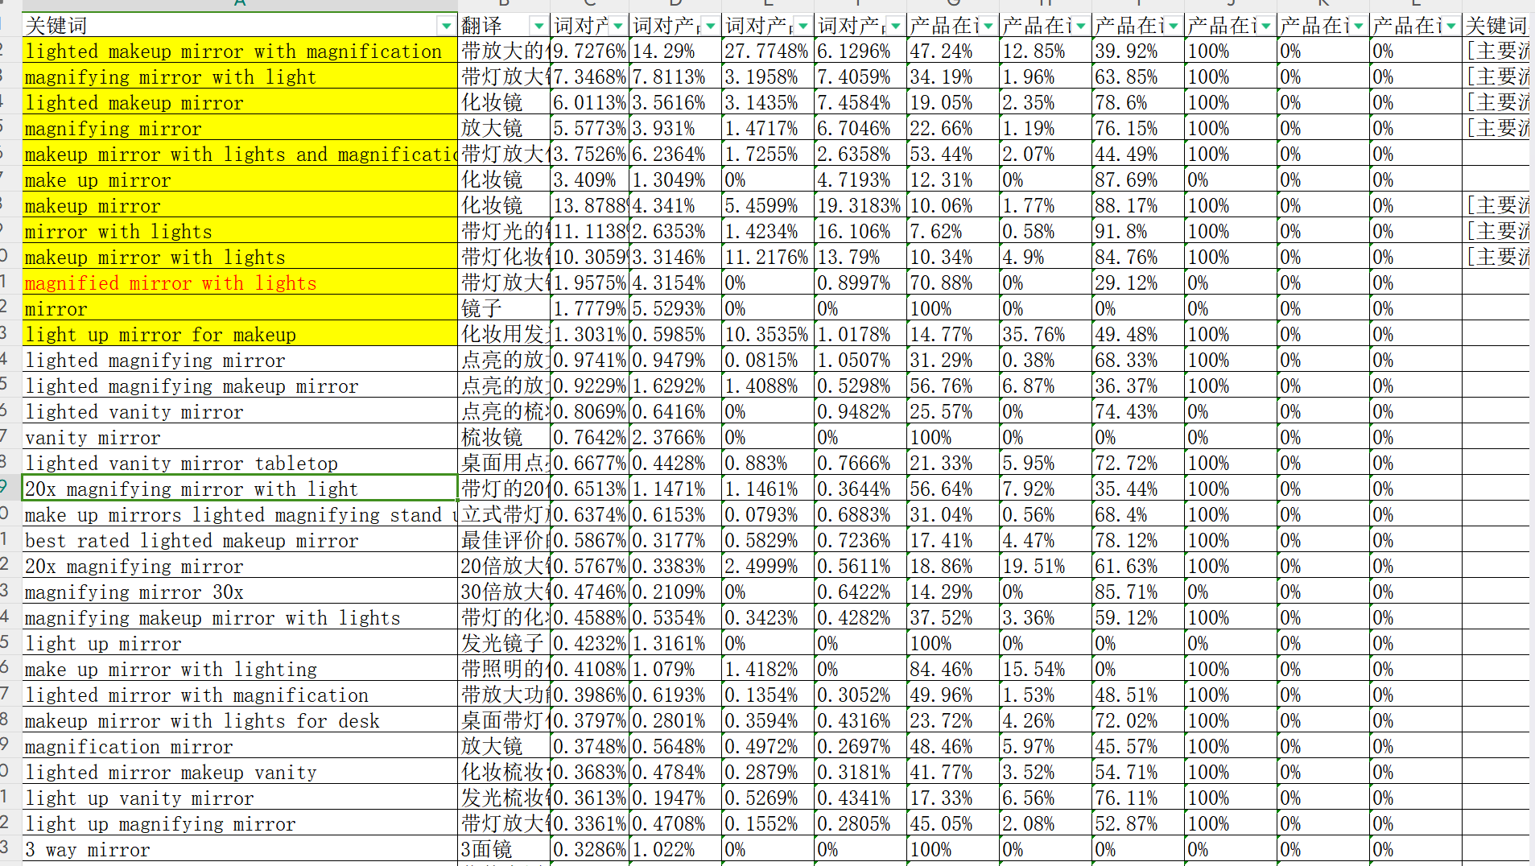
43 | lighted magnifying mirror | 点亮的放大镜 | 高相关 | 属性关键词 | 功能特性:lighted | 品类名称:mirror | 110200 | 2823 | 2.63% | 中词 | 26.29% | 16.20% | 28 | 11.07 | 0.96 | 11.56% | 39.99 | 20.76% | 137 | 20 | 28123
49 | mirror with light | 带灯光的镜子 | 高相关 | 属性关键词 | 功能特性:light | 品类名称:mirror | 129516 | 2424 | 7.76% | 中词 | 28.54% | 18.34% | 28 | 11.73 | 0.83 | 8.27% | 39.99 | 25.11% | 65 | 9 | 129719
58 | light mirror makeup | 化妆光镜 | 高相关 | 属性关键词 | 功能特性:light | 品类名称:makeup,mirror | 158328 | 2005 | 13.86% | 中词 | 22.93% | 20.58% | 27 | 16.44 | 1 | 8.09% | 39.99 | 30.92% | 52 | 7 | 69581
62 | mirror makeup | 化妆镜 | 高相关 | 共性关键词 | 品类名称:makeup,mirror | 168450 | 1888 | 4.72% | 中词 | 25.13% | 18.57% | 27 | 20.25 | 1.24 | 8.20% | 39.99 | 37.83% | 50 | 7 | 139115
65 | magnified mirror with lights | 带灯放大镜 | 高相关 | 属性关键词 | 功能特性:lights | 品类名称:mirror | 175884 | 1813 | 6.92% | 中词 | 27.59% | 20.79% | 27 | 11.65 | 1.06 | 12.10% | 39.99 | 21.90% | 69 | 10 | 11186
71 | makeup light mirror | 化妆镜 | 高相关 | 属性关键词 | 功能特性:light | 品类名称:makeup,mirror | 185065 | 1727 | -4.39% | 中词 | 35.96% | 24.13% | 27 | 18.81 | 1.14 | 8.08% | 39.99 | 35.28% | 45 | 6 | 69602
79 | make up mirrors lighted magnifying stand up | 立式带灯放大化妆镜 | 高相关 | 属性关键词 | 功能特性:lighted,stand | 品类名称:mirrors,make | 202277 | 1585 | 3.99% | 长尾词 | 31.21% | 23.29% | 27 | 17.85 | 1.64 | 12.27% | 39.99 | 33.42% | 65 | 9 | 752
91 | face mirror | 面部镜子 | 高相关 | 属性关键词 | 品类名称:mirror | 231290 | 1393 | -5.66% | 长尾词 | 23.54% | 19.47% | 27 | 5.51 | 0.49 | 11.80% | 39.99 | 10.38% | 41 | 6 | 13755
94 | 10x magnifying mirror with light | 带灯的10倍放大镜 | 高相关 | 属性关键词 | 功能特性:light,10x | 品类名称:mirror | 244849 | 1318 | 1.94% | 长尾词 | 32.95% | 30.44% | 26 | 17.54 | 1.33 | 10.09% | 39.99 | 32.96% | 45 | 6 | 9665
98 | magnifying makeup mirror | 化妆放大镜 | 高相关 | 属性关键词 | 品类名称:makeup,mirror | 250844 | 1287 | -2.65% | 长尾词 | 20.39% | 19.47% | 27 | 7.18 | 0.83 | 15.45% | 39.99 | 13.43% | 80 | 11 | 81593
116 | led makeup mirror with lights | 带灯的LED化妆镜 | 高相关 | 属性关键词 | 功能特性:led,lights | 品类名称:makeup,mirror | 300682 | 1080 | 11.72% | 长尾词 | 41.13% | 37.50% | 26 | 17.65 | 1.02 | 8.22% | 39.99 | 31.05% | 29 | 4 | 44214
117 | mirror for makeup | 化妆镜 | 高相关 | 属性关键词 | 品类名称:makeup,mirror | 303562 | 1070 | 2.35% | 长尾词 | 24.53% | 6.26% | 26 | 24.22 | 1.47 | 8.09% | 39.99 | 45.42% | 28 | 4 | 134670
123 | vanity mirror small | 小型梳妆镜 | 高相关 | 属性关键词 | 品类名称:mirror | 尺寸/大小:small | 使用场景:vanity | 329001 | 989 | -13.65% | 长尾词 | 21.42% | 11.54% | 26 | 10.96 | 0.67 | 8.12% | 39.99 | 20.63% | 26 | 4 | 111020
124 | makeup mirror with light | 带灯化妆镜 | 高相关 | 属性关键词 | 功能特性:light | 品类名称:makeup,mirror | 330706 | 984 | 21.09% | 长尾词 | 27.18% | 16.66% | 26 | 17.02 | 1 | 8.11% | 39.99 | 30.84% | 26 | 4 | 70275
125 | lighted mirror with magnification | 带放大功能的点亮镜子 | 高相关 | 属性关键词 | 功能特性:lighted,magnification | 品类名称:mirror | 330706 | 984 | 1.34% | 长尾词 | 23.59% | 19.05% | 26 | 10.86 | 1.05 | 12.90% | 39.99 | 20.36% | 59 | 8 | 23744
131 | lighted magnifying makeup mirror | 点亮的放大化妆镜 | 高相关 | 属性关键词 | 功能特性:lighted | 品类名称:makeup,mirror | 343083 | 949 | 38.27% | 长尾词 | 24.47% | 9.39% | 26 | 16.28 | 1.46 | 11.92% | 39.99 | 30.64% | 46 | 7 | 28828
138 | cosmetic mirror | 化妆镜 | 高相关 | 属性关键词 | 品类名称:mirror | 360785 | 904 | -15.09% | 长尾词 | 22.91% | 25.81% | 12 | 6.65 | 0.71 | 14.28% | 39.99 | 12.44% | 28 | 4 | 130904
141 | beauty mirror | 美容镜 | 高相关 | 属性关键词 | 品类名称:mirror | 364961 | 893 | -5.18% | 长尾词 | 34.46% | 17.50% | 12 | 23.06 | 1.48 | 8.54% | 39.99 | 43.33% | 36 | 5 | 86312
151 | makeup mirror with magnification | 放大化妆镜 | 高相关 | 属性关键词 | 功能特性:magnification | 品类名称:makeup,mirror | 397087 | 823 | -7.18% | 长尾词 | 27.61% | 26.83% | 27 | 10.43 | 1.18 | 15.05% | 39.99 | 19.60% | 64 | 9 | 81369
163 | magnified makeup mirror | 放大化妆镜 | 高相关 | 属性关键词 | 品类名称:makeup,mirror | 420736 | 777 | -7.64% | 长尾词 | 22.72% | 14.28% | 11 | 6.63 | 0.75 | 15.09% | 39.99 | 12.43% | 37 | 5 | 14668
164 | table mirror with lights | 带灯桌面镜 | 高相关 | 属性关键词 | 功能特性:lights | 品类名称:mirror | 使用场景:table | 420736 | 777 | 0.73% | 长尾词 | 37.01% | 22.58% | 11 | 10.64 | 0.72 | 8.08% | 39.99 | 22.28% | 20 | 3 | 32706
167 | magnifying makeup mirror with lights | 带灯的化妆放大镜 | 高相关 | 属性关键词 | 功能特性:lights | 品类名称:makeup,mirror | 426313 | 767 | 2.76% | 长尾词 | 21.05% | 22.58% | 11 | 19.35 | 1.75 | 10.65% | 39.99 | 41.10% | 33 | 5 | 41033
170 | face mirror with light | 带灯镜子 | 高相关 | 属性关键词 | 功能特性:light | 品类名称:mirror | 447158 | 732 | 7.09% | 长尾词 | 29.66% | 33.33% | 11 | 12.74 | 1.24 | 13.03% | 39.99 | 23.81% | 38 | 5 | 6692
178 | ring light mirror | 镜子用环形灯 | 高相关 | 属性关键词 | 功能特性:light | 品类名称:mirror | 490940 | 666 | 2.16% | 长尾词 | 33.33% | 22.23% | 9 | 22.74 | 1.54 | 9.01% | 39.99 | 42.72% | 8 | 1 | 745
181 | light up magnifying mirror | 带灯放大镜 | 高相关 | 属性关键词 | 功能特性:light | 品类名称:mirror | 506268 | 646 | -6.07% | 长尾词 | 25.79% | 31.11% | 10 | 15.04 | 1.69 | 12.57% | 39.99 | 33.63% | 36 | 5 | 1752
191 | rechargeable makeup mirror with lights | 带灯的可充电化妆镜 | 高相关 | 属性关键词 | 功能特性:lights | 品类名称:makeup,mirror | 540370 | 606 | 1.71% | 长尾词 | 39.16% | 21.05% | 10 | 8.22 | 0.8 | 11.07% | 39.99 | 18.07% | 20 | 3 | 8272
212 | lighted mirror makeup | 化妆用点亮的镜子 | 高相关 | 属性关键词 | 功能特性:lighted | 品类名称:makeup,mirror | 629853 | 520 | 18.41% | 长尾词 | 27.19% | 16.67% | 9 | 16.24 | 1.02 | 8.13% | 39.99 | 31.38% | 14 | 2 | 41988
222 | nusvan vanity mirror with lights | Nusvan 带灯化妆镜 | 高相关 | 属性关键词 | 功能特性:lights | 品类名称:mirror | 使用场景:vanity | 668965 | 489 | 44.99% | 长尾词 | 84.53% | 76.92% | 9 | 4.12 | 0.73 | 23.54% | 39.99 | 7.75% | 65 | 9 | 92
227 | make up mirror with lights and magnification | 带灯和放大功能的化妆镜 | 高相关 | 属性关键词 | 功能特性:magnification,lights | 品类名称:mirror,make | 697693 | 469 | 1.48% | 长尾词 | 21.50% | 16.00% | 10 | 23.47 | 1.8 | 10.22% | 39.99 | 44.02% | 24 | 3 | 33756
230 | espejo para maquillaje | 化妆镜 | 高相关 | 属性关键词 | 品类名称:espejo,para | 使用场景:maquillaje | 697693 | 469 | -4.81% | 长尾词 | 22.58% | 0.00% | 9 | 12.42 | 1.16 | 12.48% | 39.99 | 23.23% | 20 | 3 | 833
231 | makeup mirror lights | 化妆镜灯 | 高相关 | 属性关键词 | 功能特性:lights | 品类名称:makeup,mirror | 705315 | 464 | -16.97% | 长尾词 | 39.13% | 28.57% | 9 | 6.78 | 0.58 | 9.58% | 39.99 | 15.14% | 17 | 2 | 94394
235 | make up light mirror | 化妆灯镜 | 高相关 | 属性关键词 | 功能特性:light | 品类名称:mirror,make | 713245 | 459 | 7.69% | 长尾词 | 29.67% | 20.00% | 9 | 18.98 | 1.16 | 8.17% | 39.99 | 35.52% | 12 | 2 | 62765
242 | makeuo mirror | Makeuo镜子 | 高相关 | 属性关键词 | 品类名称:mirror | 746238 | 439 | -11.54% | 长尾词 | 29.89% | 14.28% | 8 | 8.09 | 0.51 | 8.41% | 39.99 | 15.17% | 12 | 2 | 1428
246 | conair mirror with lights and magnification | 康奈尔带灯光和放大功能的镜子 | 高相关 | 属性关键词 | 功能特性:magnification,lights | 品类名称:mirror | 754863 | 434 | 2.26% | 长尾词 | 53.49% | 41.66% | 8 | 18.64 | 1.46 | 10.41% | 39.99 | 35.08% | 17 | 2 | 212
260 | mirror table | 镜子桌 | 高相关 | 属性关键词 | 品类名称:mirror | 使用场景:table | 791153 | 414 | 3.02% | 长尾词 | 19.52% | 16.67% | 10 | 3.33 | 0.32 | 10.53% | 39.99 | 7.60% | 3 | 0 | 132969
264 | lighted makeup mirror plug in | 插电式化妆镜 | 高相关 | 属性关键词 | 功能特性:lighted | 品类名称:makeup,mirror | 800966 | 409 | 11.07% | 长尾词 | 24.69% | 31.25% | 8 | 15.77 | 1.37 | 10.09% | 39.99 | 33.97% | 10 | 1 | 852
269 | double sided mirror | 双面镜 | 高相关 | 属性关键词 | 品类名称:mirror | 810764 | 404 | -30.05% | 长尾词 | 27.50% | 35.72% | 8 | 6.58 | 0.69 | 13.97% | 39.99 | 12.35% | 20 | 3 | 61800
271 | small desk mirror with lights | 带灯的小桌子镜子 | 高相关 | 属性关键词 | 功能特性:lights | 品类名称:mirror | 尺寸/大小:small | 使用场景:desk | 810764 | 404 | 11.75% | 长尾词 | 45.00% | 21.43% | 8 | 13.00 | 0.89 | 9.00% | 39.99 | 24.73% | 13 | 2 | 0
275 | cosmetic mirror with light and magnification | 带灯和放大功能的化妆镜 | 高相关 | 属性关键词 | 功能特性:magnification,light | 品类名称:mirror | 821149 | 398 | 10.50% | 长尾词 | 35.44% | 17.39% | 8 | 20.40 | 1.82 | 11.86% | 39.99 | 38.37% | 20 | 3 | 35741
278 | mirror for makeup with lights | 带灯的化妆镜 | 高相关 | 属性关键词 | 功能特性:lights | 品类名称:makeup,mirror | 831436 | 393 | 21.79% | 长尾词 | 34.62% | 14.29% | 8 | 16.38 | 1.01 | 8.18% | 39.99 | 30.87% | 11 | 2 | 59813
280 | make up mirror with stand | 带支架的化妆镜 | 高相关 | 属性关键词 | 功能特性:stand | 品类名称:mirror,make | 853035 | 383 | 24.20% | 长尾词 | 32.90% | 20.00% | 8 | 4.88 | 0.62 | 16.80% | 39.99 | 9.23% | 26 | 4 | 6292
283 | mini vanity mirror with lights | 带灯的迷你梳妆镜 | 高相关 | 属性关键词 | 功能特性:lights | 品类名称:mirror | 尺寸/大小:mini | 使用场景:vanity | 864211 | 378 | 7.95% | 长尾词 | 29.33% | 66.66% | 8 | 11.82 | 0.85 | 8.21% | 39.99 | 25.90% | 10 | 1 | 2189
299 | magnified makeup mirror with lights | 带灯的放大化妆镜 | 高相关 | 属性关键词 | 功能特性:lights | 品类名称:makeup,mirror | 938500 | 348 | 21.12% | 长尾词 | 40.58% | 16.67% | 8 | 19.52 | 1.61 | 11.02% | 39.99 | 36.55% | 14 | 2 | 8166
307 | large magnifying mirror with light | 带灯的大号放大镜 | 高相关 | 属性关键词 | 功能特性:light | 品类名称:mirror | 尺寸/大小:large | 980129 | 333 | -14.22% | 长尾词 | 28.80% | 8.33% | 8 | 26.48 | 1.61 | 8.12% | 39.99 | 49.59% | 9 | 1 | 34556
310 | bathroom magnifying mirror with light | 带灯浴室放大镜 | 高相关 | 属性关键词 | 功能特性:light | 品类名称:mirror | 使用场景:bathroom | 980129 | 333 | -18.16% | 长尾词 | 24.25% | 16.67% | 8 | 14.09 | 1.46 | 13.84% | 39.99 | 26.38% | 16 | 2 | 30540
311 | standing makeup mirror | 站立式化妆镜 | 高相关 | 属性关键词 | 品类名称:makeup,mirror | 980129 | 333 | 16.15% | 长尾词 | 36.36% | 6.25% | 8 | 7.86 | 0.72 | 12.22% | 39.99 | 14.74% | 15 | 2 | 0
315 | makeup mirrors that light up and magnified | 带灯和放大的化妆镜 | 高相关 | 属性关键词 | 功能特性:light | 品类名称:makeup,mirrors | 995104 | 328 | -0.84% | 长尾词 | 29.23% | 21.43% | 8 | 23.55 | 1.67 | 9.47% | 39.99 | 44.11% | 14 | 2 | 387
318 | double sided mirror with magnification | 带放大功能的双面镜 | 高相关 | 属性关键词 | 功能特性:magnification | 品类名称:mirror | 995104 | 328 | 41.92% | 长尾词 | 36.93% | 36.85% | 8 | 9.38 | 1.29 | 18.33% | 39.99 | 17.59% | 22 | 3 | 0
349 | magnifying mirror for bathroom | 浴室用放大镜 | 高相关 | 属性关键词 | 品类名称:mirror | 使用场景:bathroom | 1760643 | 181 | -16.15% | 长尾词 | 30.55% | 0.00% | 8 | 10.16 | 1.31 | 17.13% | 39.99 | 19.12% | 9 | 1 | 108591
353 | makeup mirror 10x | 10倍放大化妆镜 | 高相关 | 属性关键词 | 功能特性:10x | 品类名称:makeup,mirror | 2024633 | 156 | 9.09% | 长尾词 | 32.26% | 55.55% | 8 | 18.29 | 1.22 | 8.86% | 39.99 | 34.44% | 5 | 1 | 28415

广告架构
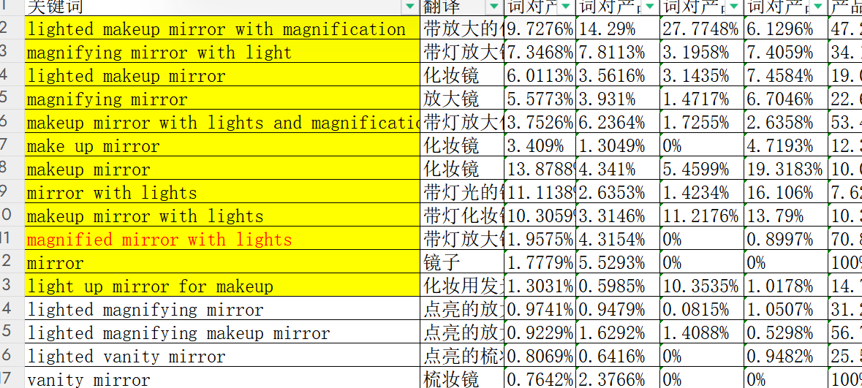
阶段 |  | 广告目的 | 广告出单目标（/天） | 广告活动 | 广告预算 | 广告类型 | 投放方式 | 关键词类型 | 关键词 | 匹配方式 | 竞价策略 | cpc | 位置加价 | 精准否定 | 词组否定 | 备注 | 曝光量 | 搜索结果首页首位展示量份额 (IS) | 点击次数 | 点击率 | 花费 | 单次点击 | 订单 | 转化率 | acos | 搜索词
第一阶段 打标签 | 第1周 | 测试链接 | 1 | 2024-AT自动 | $10 | SP自动 （紧密） | 自动 | / |  | 紧密匹配 | 固定 | 建议竞价70% | 无
 |  | 打关键词收录 | 1 | 2024-JZ01中级词 | $20 | SP手动 （中级词） | 手动 | 中级词3个(高相关高转化低竞争) | magnified mirror with lights lighted magnifying mirror magnifying makeup mirror | 精准 | 固定 | 建议竞价80% | 搜索结果的其余位置BID+30%-50% |  |  | 需要测试cpc和bid加价多少更多流量在其余位置，20%以下在商品页面
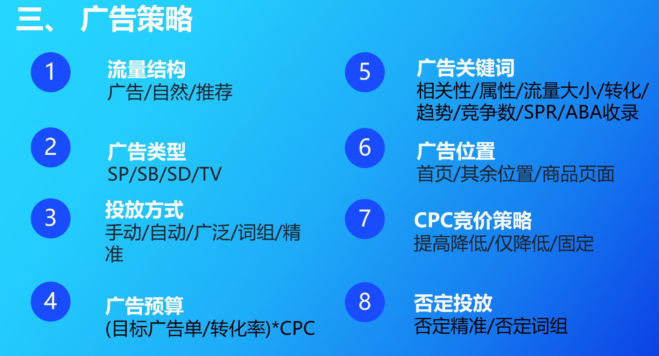
 |  | 打关键词收录 | 1 | 2024-JZ02中级词 | $20 |  | 手动 | 中级词3个(高相关高转化低竞争) | light up makeup mirror light mirror makeup makeup light mirror | 精准 | 固定 | 建议竞价80% | 搜索结果的其余位置BID+30%-50%
 |  | 高转化打关键词排名 | 1 | 2024-JZ03长尾 | $10 | SP手动 （长尾词） | 手动 | 长尾词5-6个(高相关高转化) | 10x magnifying mirror with light magnifying makeup mirror makeup mirror with magnification make up mirrors lighted magnifying make up mirror with lights and magnification | 精准 | 固定 | 建议竞价70% | 搜索结果的其余位置BID+30%
 |  | 高转化打关键词排名 | 1 | 2024-JZ04长尾 | $10 |  | 手动 | 长尾词5-6个(高相关高转化) | lighted mirror with magnification lighted magnifying makeup mirror magnifying makeup mirror with lights mirror for makeup with lights light up magnifying mirror lighted mirror makeup | 精准 | 固定 | 建议竞价70% | 首页加价30%
 |  | 高转化打关键词排名 | 1 | 2024-JZ05长尾 | $10 |  | 手动 | 长尾词5-6个(高相关高转化) | make up light mirror makeup mirror lights make up mirror with stand standing makeup mirror make up mirrors lighted magnifying stand up | 精准 | 固定 | 建议竞价70% | 首页加价30%
 |  | 高转化打关键词排名 | 1 | 2024-JZ06长尾 | $10 |  | 手动 | 长尾词5-6个(高相关高转化) | makeup mirror with light led makeup mirror with lights rechargeable makeup mirror with lights magnified makeup mirror with lights cosmetic mirror with light and magnification double sided mirror with magnification | 精准 | 固定 | 建议竞价70% | 首页加价30%
 | 第2周 | 拓词 | 2 | 2024-词组01（中级词） | $20 | SP手动 （中级词） | 手动 | 中级词3-5个(高相关高转化低竞争) | magnified mirror with lights lighted magnifying mirror magnifying makeup mirror | 词组 | 固定 | 建议竞价70% | 搜索结果的其余位置BID+30% | 如果投放词转化不行占预算40%以上就精准否定投放词 | 不相关特征
 |  | 拓词 | 2 | 2024-词组02（中级词） | $20 |  | 手动 | 中级词3-5个(高相关高转化低竞争) | light up makeup mirror light mirror makeup makeup light mirror | 词组 | 固定 | 建议竞价70% | 搜索结果的其余位置BID+30% | 如果投放词转化不行占预算40%以上就精准否定投放词 | 不相关特征
 |  | 流量闭环 | 0 | 2024-ASIN定投1 | $10 | SP ASIN定投 | 手动 | 定投自己品牌的同类ASIN |  | 精准 | 固定 | 建议竞价70%
 | 第3周 | 打标签 | 1 | 2024-ASIN定投2 | $10 |  | 手动 | 定投链接半年以上TOP50-TOP100的强相关链接 |  | 精准 | 固定 | 建议竞价70%
 |  | 打标签 | 2 | 2024-ASIN定投2 | $20 |  | 手动 | 定投链接半年以上TOP20-TOP50的强相关链接 |  | 精准 | 固定 | 建议竞价70%
 |  | 打标签 | 1 | 2024-ASIN定投3 | $10 |  | 手动 | 定投价格/评分比竞品有优势的 |  | 精准 | 固定 | 建议竞价70%
 | 第4周 | 打标签 | 1 | 2024-ASIN定投4 | $10 |  | 手动 | 定投价格/评分比竞品有优势的 |  | 精准 | 固定 | 建议竞价70%
14
第二阶段 抢排位 | 第5周 | 拓流量 | 0 | 2024-词组03（中级词） | $20 | SP手动词组 （中级词） | 手动 | 中级词偏上2-3个（同词根） | mirror with light makeup mirror lights | 词组 | 固定 | 建议竞价80% | 搜索结果的其余位置30%
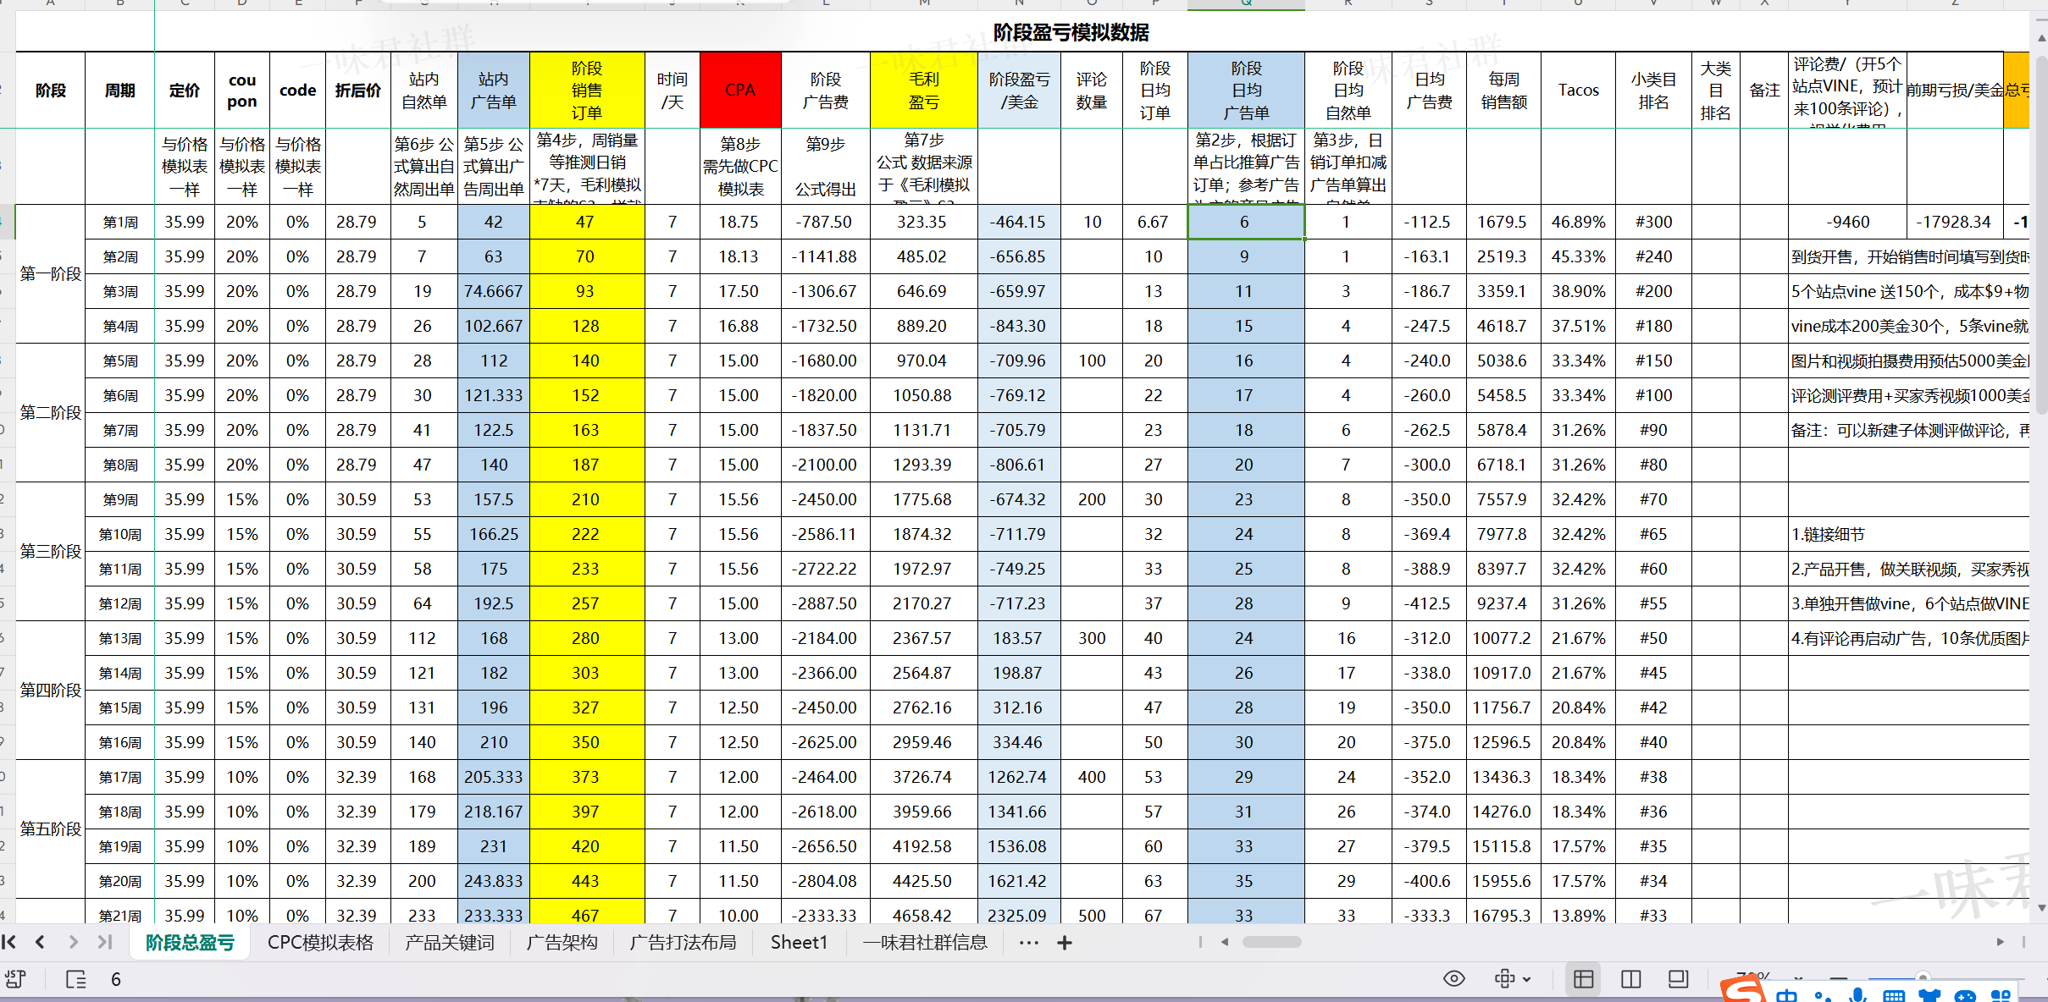
 |  | 拓流量 | 1 | 2024-词组04（大词） | $10 |  | 手动 | 大词偏下2-3个（同词根） | lighted makeup mirror makeup mirror lighted | 词组 | 固定 | 建议竞价80% | 搜索结果的其余位置30%
 | 第6周 | 拓流量 | 1 | 2024-词组05（大词） | $10 |  | 手动 | 大词偏下2-3个（同词根） | make up mirror with lighting make up mirror with lights | 词组 | 固定 | 建议竞价80% | 搜索结果的其余位置30%
 |  | 拓流量 | 1 | 2024-词组06（大词） | $10 |  | 手动 | 大词偏下2-3个（同词根） | magnifying mirror with light magnified mirror with lights | 词组 | 固定 | 建议竞价80% | 搜索结果的其余位置30%
 | 第7周 | 打关键词收录,排名卡位 | 1 | 2024-JZ07（大词） | $20 | SP手动精准 （大词） | 手动 | SKAG 大词1个 | makeup mirror with lights and magnification | 精准 | 固定 | 建议竞价80% | 搜索结果的其余位置30%-50%
 |  | 打关键词收录,排名卡位 | 1 | 2024-JZ08（大词） | $20 |  | 手动 | SKAG 大词1个 | lighted makeup mirror with magnification | 精准 | 固定 | 建议竞价80% | 搜索结果的其余位置30%-50%
 | 第8周 | 高转化高点击 | 1 | SBV-精准1（中级词） | $15 | SBV精准 | 手动 | 中级词5-8个（SP表现好的） | magnified mirror with lights lighted magnifying mirror magnifying makeup mirror light up makeup mirror light mirror makeup makeup light mirror | 精准 |  | 建议竞价60%
 |  | 拓流量 | 1 | SBV-精准2（大词） | $20 |  | 手动 | 大词3-4个 | makeup mirror with lights and magnification lighted makeup mirror with magnification | 精准 |  | 建议竞价70% | 跑的好加预算
8
第三阶段 拓流量 | 第9周 | 拓流量 | 1 | 2024-词组07（大词） | $20 | SP手动词组 （大词） | 手动 | 大词1-2个（中高相关） | makeup mirror make up mirror | 词组 | 固定 | 建议竞价80% | 搜索结果的其余位置30%
 |  | 拓流量 | 1 | 2024-词组08（大词） | $20 |  | 手动 | 大词1-2个（中高相关） | mirror for makeup vanity mirror | 词组 | 固定 | 建议竞价80% | 搜索结果的其余位置30%
 | 第10周 | 打关键词收录,排名卡位 | 1 | 2024-JZ09（大词） | $20 | SP手动精准 （大词） | 手动 | SKAG 大词1个 | make up mirror with lighting | 精准 | 固定 | 建议竞价80% | 搜索结果的其余位置30%-50%
 |  | 打关键词收录,排名卡位 | 1 | 2024-JZ10（大词） | $20 |  | 手动 | SKAG 大词1个 | makeup mirror with lights | 精准 | 固定 | 建议竞价80% | 搜索结果的其余位置30%-50%
 |  | 打关键词收录,排名卡位 | 1 | 2024-JZ11（大词） | $20 |  | 手动 | SKAG 大词1个 | makeup mirror | 精准 | 固定 | 建议竞价80% | 搜索结果的其余位置30%-50%
 | 第11周 | 拓流量 | 0 | SBV-词组1 中级词 | $15 | SBV词组 | 手动 | 大词2-3个 | makeup mirror with lights and magnification lighted makeup mirror with magnification | 词组 |  | 建议竞价50%-60% | 跑的好加预算，控制SBV流量占比不超过50%
 |  | 拓流量 | 1 | SBV-词组2 大词 | $15 |  | 手动 | 大词2-3个 | make up mirror with lighting lighted makeup mirror | 词组 |  | 建议竞价50%-60% | 跑的好加预算，控制SBV流量占比不超过50%
 | 第12周 | 高转化高点击 | 1 | SBV-精准3 大词 | $15 | SBV精准 | 手动 | 大词3-4个 | makeup mirror with lights and magnification lighted makeup mirror with magnification lighted makeup mirror | 精准 |  | 建议竞价50%-60%
 |  | 高转化高点击 | 0 | SBV-精准4 中级词/大词 | $15 |  | 手动 | SP词组里表现好的词5-8个 |  | 精准 |  | 建议竞价50%-60%
9

否词
精准否定 | 词组否定(不相关特征) | 品牌
3 way mirror | Wall Mounted | conair
three way mirror | wall | nusvan
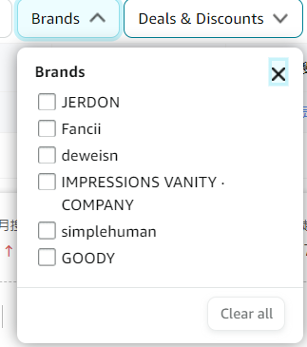
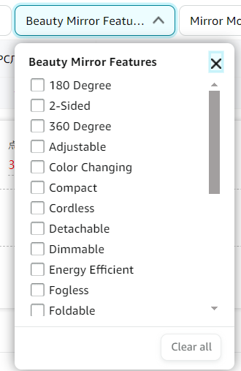
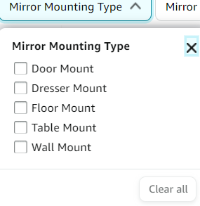
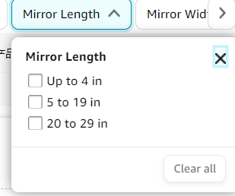
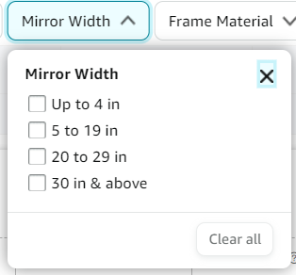
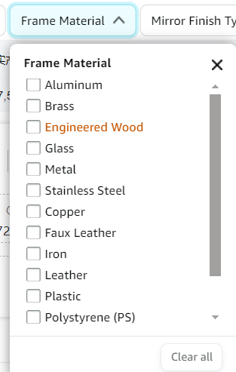
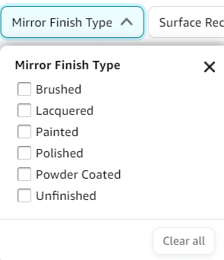
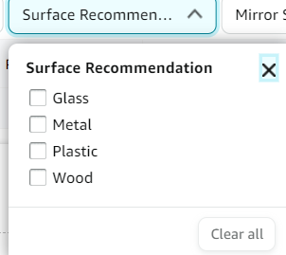
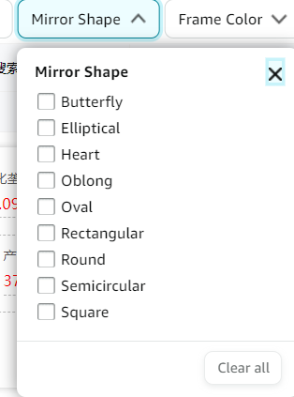
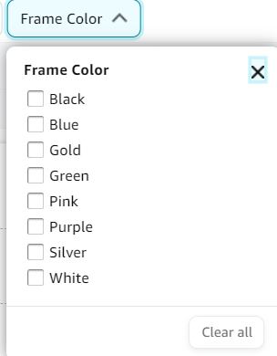
trifold mirror | with suction cups
3 way mirror | suction cups
three way mirror | fogless
trifold mirror | 3 way
3 way mirror for self hair cutting | hair mirror
mirror to see back of head | haircut mirror
3 way mirror for braiding hair | self cut mirror
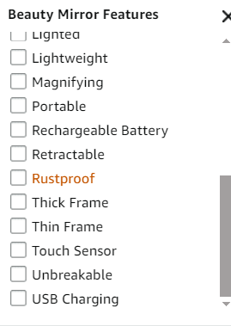
tri fold mirror
3way mirror
hair mirror
3 sided mirror
360 mirror for women for braiding
make up light
bathroom magnifying mirror
hair cutting mirror
three way mirror for self hair braiding
mirror for cutting your own hair
3 mirror for braiding hair
hair mirror back of head
mirror for back of head
braiding mirror 360
zoom mirror
trifold mirror with lights
3 mirror for cutting hair
haircut mirror 360
espejo 360 corte de pelo
360 mirror for haircuts for men
haircut mirror
small desk mirror
self haircut mirror
mirror to see back of head
barber mirror self cut
self cut mirror

